20160125_희원요청사항
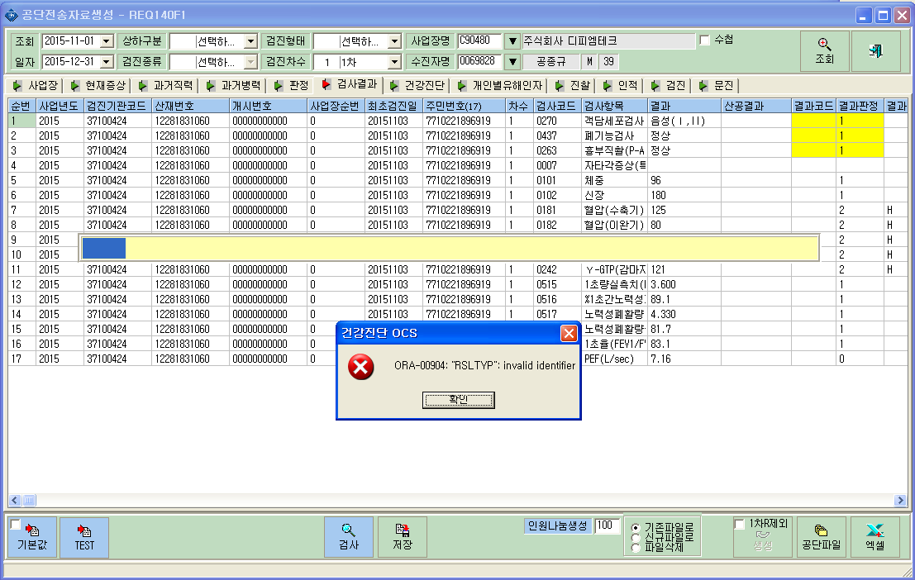
<요청사항>
 | ① 청구>공단전송자료생성 메뉴에서 검사결과탭에 기본값버튼을 클릭하면
 | "ORA-00904" 오류가 발생.

